21-02-19
 | 1 | 2 | 3
C- H2O no irradiado | 1.029
10,00 | 6.849
20,00 | 9.362
30,00 | 10.455
40,00 | 9.950
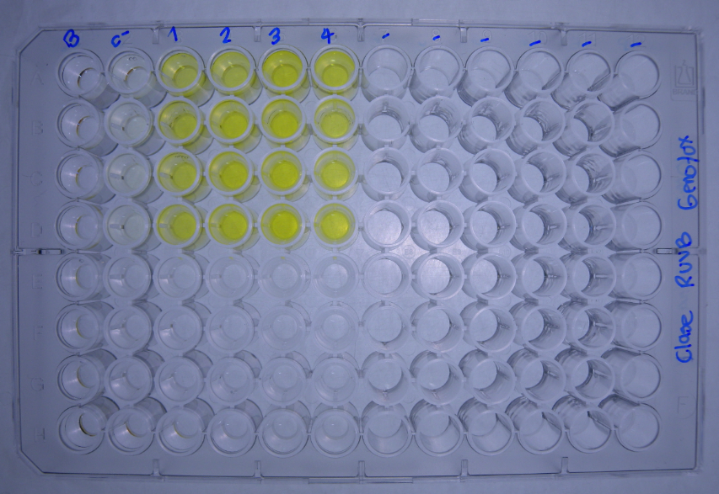
DATOS GENOTOXICIDAD (Radiacion UVB) |  |  | Dosis de radiacion J/m2
 |  | C- H2O no irradiado | 10.00 | 20.00 | 30.00 | 40.00 |  |  |  | No radiacion | 10.00 | 20.00 | 30.00 | 40.00
Bgal | 2017-04-06 | 0.0449 | 0.2768 | 0.3981 | 0.4689 | 0.4219 |  | U.E. Bgal | 2017-04-06 | 1.122 | 6.919 | 9.952 | 11.722 | 10.547
 |  | 0.0402 | 0.2647 | 0.3330 | 0.3233 | 0.3883 |  |  |  | 1.004 | 6.617 | 8.324 | 8.082 | 9.707
 |  | 0.0413 | 0.2872 | 0.4027 | 0.4476 | 0.4151 |  |  |  | 1.032 | 7.179 | 10.067 | 11.189 | 10.377
 |  | 0.0383 | 0.2672 | 0.3643 | 0.4331 | 0.3668 |  |  |  | 0.957 | 6.679 | 9.107 | 10.827 | 9.169
FA |  | 0.0069 | 0.0079 | 0.0081 | 0.0126 | 0.0044 |  | U.E Bgal media |  | 1.029 | 6.849 | 9.362 | 10.455 | 9.950
 |  | 0.0102 | 0.0149 | 0.0090 | 0.0139 | 0.0056 |  | D.E |  | 0.069 | 0.256 | 0.814 | 1.624 | 0.634
 |  | 0.0098 | 0.0097 | 0.0054 | 0.0171 | 0.0057 |  | E.E |  | 0.068 | 0.251 | 0.797 | 1.592 | 0.622
 |  | 0.0172 | 0.0181 | 0.0324 | 0.0236 | 0.0077
Bgal media |  | 0.041 | 0.274 | 0.375 | 0.418 | 0.398 |  |  |  | No radiacion | 10.00 | 20.00 | 30.00 | 40.00
D.E |  | 0.003 | 0.010 | 0.033 | 0.065 | 0.025 |  | U.E. FA | 2017-04-06 | 0.173 | 0.198 | 0.202 | 0.315 | 0.110
E.E |  | 0.003 | 0.010 | 0.032 | 0.064 | 0.025 |  |  |  | 0.255 | 0.373 | 0.225 | 0.348 | 0.140
Pasa media |  | 0.011 | 0.013 | 0.014 | 0.017 | 0.006 |  |  |  | 0.245 | 0.243 | 0.135 | 0.428 | 0.143
D.E |  | 0.004 | 0.005 | 0.013 | 0.005 | 0.001 |  |  |  | 0.430 | 0.453 | 0.810 | 0.590 | 0.193
E.E |  | 0.004 | 0.005 | 0.012 | 0.005 | 0.001 |  | U.E.Pasa media |  | 0.276 | 0.316 | 0.343 | 0.420 | 0.146
U.E. Bgal | 2017-04-06 | 1.122 | 6.919 | 9.952 | 11.722 | 10.547 |  | D.E |  | 0.109 | 0.117 | 0.314 | 0.123 | 0.034
 |  | 1.004 | 6.617 | 8.324 | 8.082 | 9.707 |  | E.E |  | 0.107 | 0.115 | 0.307 | 0.120 | 0.034
 |  | 1.032 | 7.179 | 10.067 | 11.189 | 10.377 |  |  |  |  |  |  |  |  |  |  | No radiacion | 10.00 | 20.00 | 30.00 | 40.00
 |  | 0.957 | 6.679 | 9.107 | 10.827 | 9.169 |  |  |  | No radiacion | 10.00 | 20.00 | 30.00 | 40.00 |  | U.E. FA |  | 114 | 117 | 183 | 64
U.E. FA |  | 0.173 | 0.198 | 0.202 | 0.315 | 0.110 |  | I | 16/2/2016 | 1.5 | 8.3 | 11.6 | 8.8 | 22.7 |  |  |  | 146 | 88 | 136 | 55
 |  | 0.255 | 0.373 | 0.225 | 0.348 | 0.140 |  |  |  | 0.9 | 4.2 | 8.8 | 5.5 | 16.4 |  |  |  | 99 | 55 | 174 | 58
 |  | 0.245 | 0.243 | 0.135 | 0.428 | 0.143 |  |  |  | 1.0 | 7.0 | 17.7 | 6.2 | 17.3 |  |  |  | 105 | 188 | 137 | NA
 |  | 0.430 | 0.453 | 0.810 | 0.590 | 0.193 |  |  |  | 0.5 | 3.5 | 2.7 | 4.3 | 11.3 |  | U.E.Pasa media |  | 116 | 112 | 158 | 59
U.E Bgal media |  | 1.029 | 6.849 | 9.362 | 10.455 | 9.950 |  | I |  | 1.0 | 5.8 | 10.2 | 6.2 | 16.9 |  | D.E |  | 21 | 57 | 24 | 4
D.E |  | 0.069 | 0.256 | 0.814 | 1.624 | 0.634 |  | D.E |  | 0.4 | 2.3 | 6.2 | 1.9 | 4.7 |  | E.E |  | 20 | 56 | 24 | 4
E.E |  | 0.068 | 0.251 | 0.797 | 1.592 | 0.622 |  | E.E |  | 0.4 | 2.2 | 6.1 | 1.9 | 4.6
 | 1 | 2 | 3
C- H2O no irradiado | 0.276
10,00 | 0.316
20,00 | 0.343
30,00 | 0.420
40,00 | 0.146
U.E.Pasa media |  | 0.276 | 0.316 | 0.343 | 0.420 | 0.146
D.E |  | 0.109 | 0.117 | 0.314 | 0.123 | 0.034
E.E |  | 0.107 | 0.115 | 0.307 | 0.120 | 0.034
R | 2017-04-06 | 6.5 | 35.0 | 49.1 | 37.2 | 95.9
 |  | 3.9 | 17.8 | 37.0 | 23.3 | 69.3
 |  | 4.2 | 29.6 | 74.6 | 26.2 | 72.8
 |  | 2.2 | 14.8 | 11.2 | 18.4 | 47.6
R |  | 4.2 | 24.3 | 43.0 | 26.2 | 71.4
D.E |  | 1.8 | 9.6 | 26.3 | 8.0 | 19.8
E.E |  | 1.7 | 9.4 | 25.8 | 7.8 | 19.4
I | 2017-04-06 | 1.5 | 8.3 | 11.6 | 8.8 | 22.7
 |  | 0.9 | 4.2 | 8.8 | 5.5 | 16.4
 |  | 1.0 | 7.0 | 17.7 | 6.2 | 17.3
 |  | 0.5 | 3.5 | 2.7 | 4.3 | 11.3
I |  | 1.0 | 5.8 | 10.2 | 6.2 | 16.9
D.E |  | 0.4 | 2.3 | 6.2 | 1.9 | 4.7
E.E |  | 0.4 | 2.2 | 6.1 | 1.9 | 4.6

 | 1 | 2 | 3
C- H2O no irradiado | 1.0
10,00 | 5.8
20,00 | 10.2
30,00 | 6.2
40,00 | 16.9

 |  |  |  |  |  |  | Tratamiento | U.BG | U.FA | FISOS |  | Prueba de Normalidad y Homocedasticidad
 |  |  |  |  |  |  | No radiacion | 1.029 | 0.276 | 1.0
 |  |  |  |  |  |  | 10.00 | 6.849 | 0.316 | 5.8 |  | No radiacion
 |  |  |  |  |  |  | 20.00 | 9.362 | 0.343 | 10.2 |  | 10.00
 |  |  |  |  |  |  | 30.00 | 10.455 | 0.420 | 6.2 |  | 20.00
 |  |  |  |  |  |  | 40.00 | 9.950 | 0.146 | 16.9 |  | 30.00
 |  |  |  |  |  |  |  |  |  |  |  | 40.00
 |  |  |  |  |  |  |  |  |  |  |  |  | U.BG | U.FA | FISOS
 |  |  |  |  |  |  |  |  |  |  |  | p_Levene

